Örnek 1
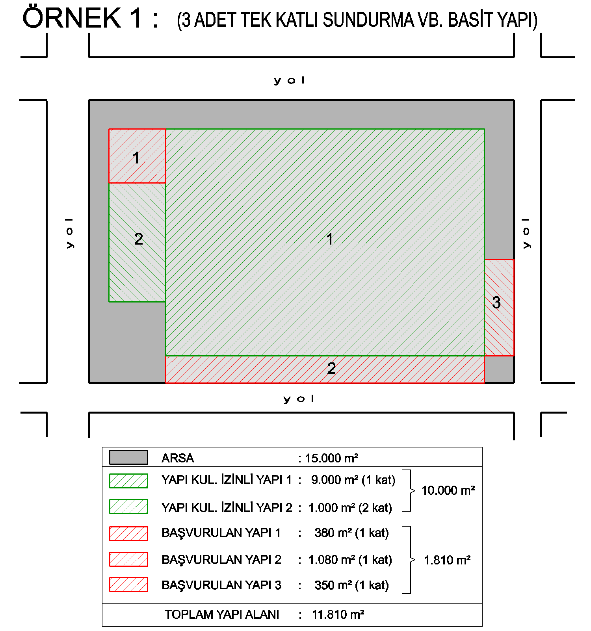
ÖRNEK 1: (3 ADET TEK KATLI SUNDURMA VB. BASİT YAPI)
Başvurulacak Yapı veya Yapılar toplam alanı |  |  |  | 1,810.00 | m²
Toplam Yapı Alanı (Başvurulacak dahil) |  |  |  | 11,810.00 | m²
Arsa Alanı |  |  |  | 15,000.00 | m²
Arsa Rayiç Değeri |  |  |  | 521.37 | TL/m²
Yapı Birim Maliyeti |  |  |  | 600.00 | TL/m²

E-DEVLET ÜZERİNDEN GİRİLECEK VERİLER |  |  |  |  |  |  |  |  | HESAPLANAN
Yapı Kullanma İzni(İskan) Belgesi Var mı? | Aykırılığın Kapsamı | Yapının Tamamının Kullanım Amacı | Toplam yapı alanı (m2) (*) | Toplam Bağımsız Bölüm Sayısı | Arsa Birim Değeri (TL/m2) (**) | Yapının Bulunduğu Arsanın Yüzölçümü (m2) (***) | Yapı Sınıfı (Yapı Birim Maliyet Bedeli) (****) | Özel Mülkiyet/ Hazine Mülkiyeti | Arsa Emlak Vergi Değeri | Yapı Yaklaşık Maliyet Bedeli | Yapının Toplam Bedeli | Yapı Kayıt Belge Bedeli
YOK | Yapının Tamamı | Ticari | 1810.00 | 1 | 521.37 TL | 2298.90 | 600.00 TL | Özel | 1,198,577.49 TL | 1,086,000.00 TL | 2,284,577.49 TL | 114,228.87 TL
(*) Başvurulacak Yapıların Toplam Alanı girilecek. Toplam Alan, 1000 m2'nin altında olduğu takdirde, 1000m2 olarak girilmelidir.
(**) Nilüfer Belediyesi Emlak Servisinden veya https://www.turkiye.gov.tr/nilufer-belediyesi-arsa-rayic sayfasından öğrenilebilir.
(***) Arsa Payı= Arsa Alanı x ( Başvurulucak Yapı Alanları Toplamı / Tüm Yapıların Alanları Toplamı ) Örnek için : 15000 x (1810/11810) =2298.90m2
(****)basit sanayi yapıları için 600 TL/m2, entegre sanayi yapıları için 1000 TL/m2

Örnek 2
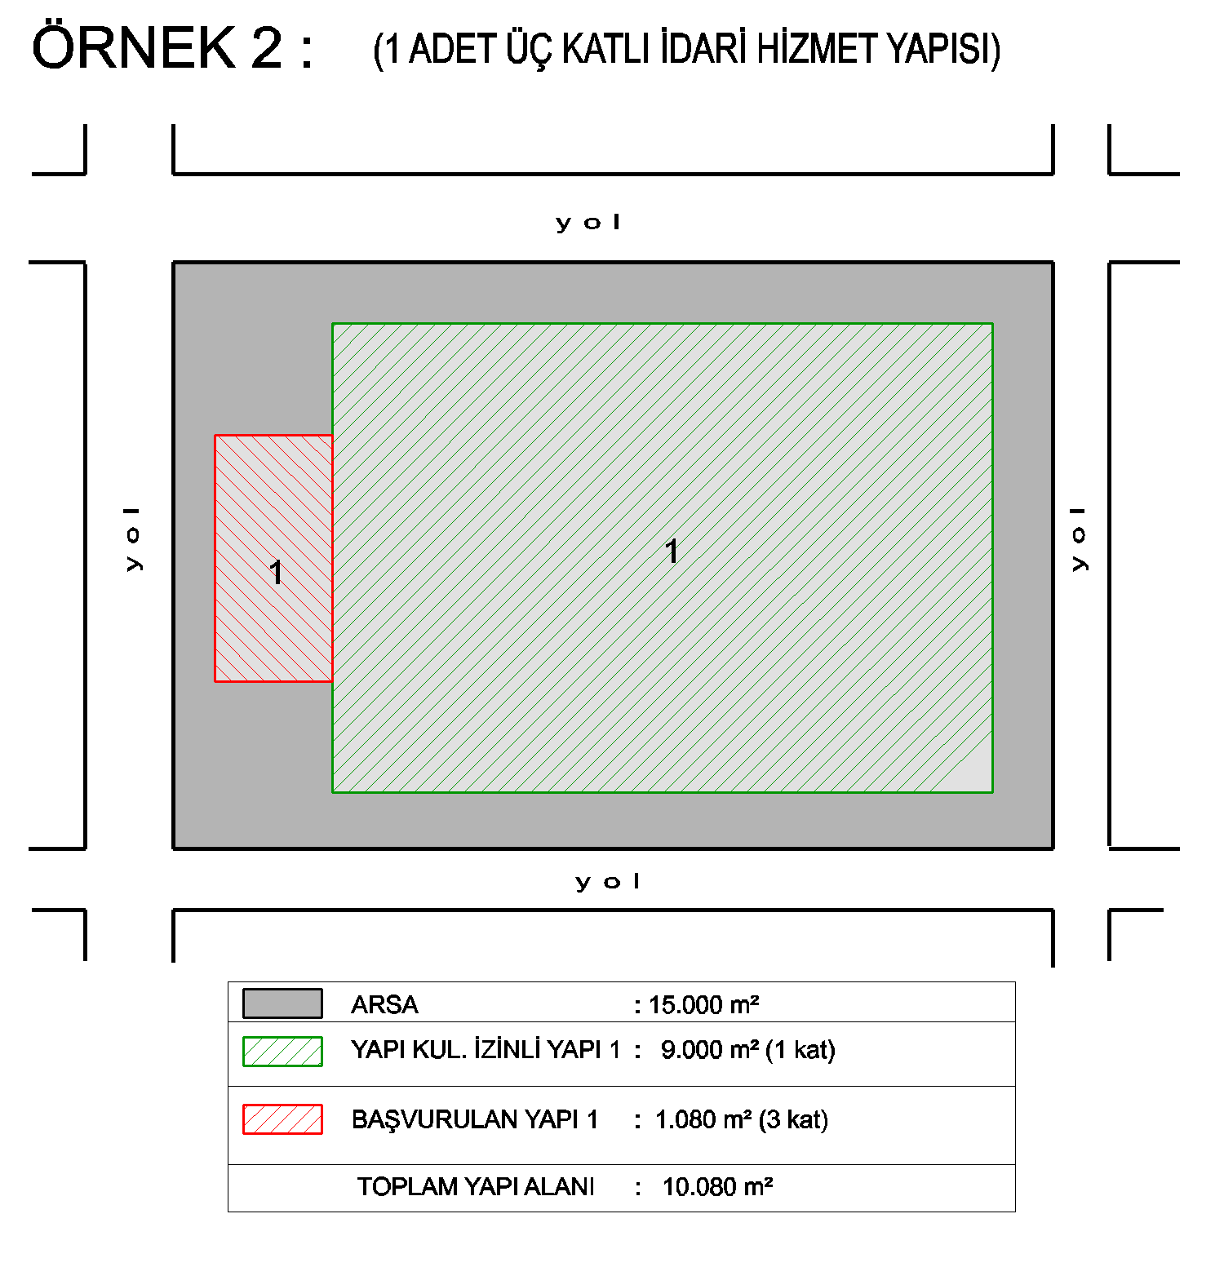
ÖRNEK 2: (1 ADET ÜÇ KATLI İDARİ HİZMET YAPISI)
Başvurulacak Yapı veya Yapılar toplam alanı |  |  |  | 1,080.00 | m²
Toplam Yapı Alanı (Başvurulacak dahil) |  |  |  | 10,080.00 | m²
Arsa Alanı |  |  |  | 15,000.00 | m²
Arsa Rayiç Değeri |  |  |  | 521.37 | TL/m²
Yapı Birim Maliyeti |  |  |  | 1,000.00 | TL/m²

E-DEVLET ÜZERİNDEN GİRİLECEK VERİLER |  |  |  |  |  |  |  |  | HESAPLANAN
Yapı Kullanma İzni(İskan) Belgesi Var mı? | Aykırılığın Kapsamı | Yapının Tamamının Kullanım Amacı | Toplam yapı alanı (m2) (*) | Toplam Bağımsız Bölüm Sayısı | Arsa Birim Değeri (TL/m2) (**) | Yapının Bulunduğu Arsanın Yüzölçümü (m2) (***) | Yapı Sınıfı (Yapı Birim Maliyet Bedeli) (****) | Özel Mülkiyet/ Hazine Mülkiyeti | Arsa Emlak Vergi Değeri | Yapı Yaklaşık Maliyet Bedeli | Yapının Toplam Bedeli | Yapı Kayıt Belge Bedeli
YOK | Yapının Tamamı | Ticari | 1080.00 | 1 | 521.37 TL | 1607.14 | 1,000.00 TL | Özel | 837,914.58 TL | 1,080,000.00 TL | 1,917,914.58 TL | 95,895.73 TL
(*) Başvurulacak Yapıların Toplam Alanı girilecek. Toplam Alan, 1000 m2'nin altında olduğu takdirde, 1000m2 olarak girilmelidir.
(**) Nilüfer Belediyesi Emlak Servisinden veya https://www.turkiye.gov.tr/nilufer-belediyesi-arsa-rayic sayfasından öğrenilebilir.
(***) Arsa Payı= Arsa Alanı x ( Başvurulucak Yapı Alanları Toplamı / Tüm Yapıların Alanları Toplamı )
(****)basit sanayi yapıları için 600 TL/m2, entegre sanayi yapıları için 1000 TL/m2

Örnek 3
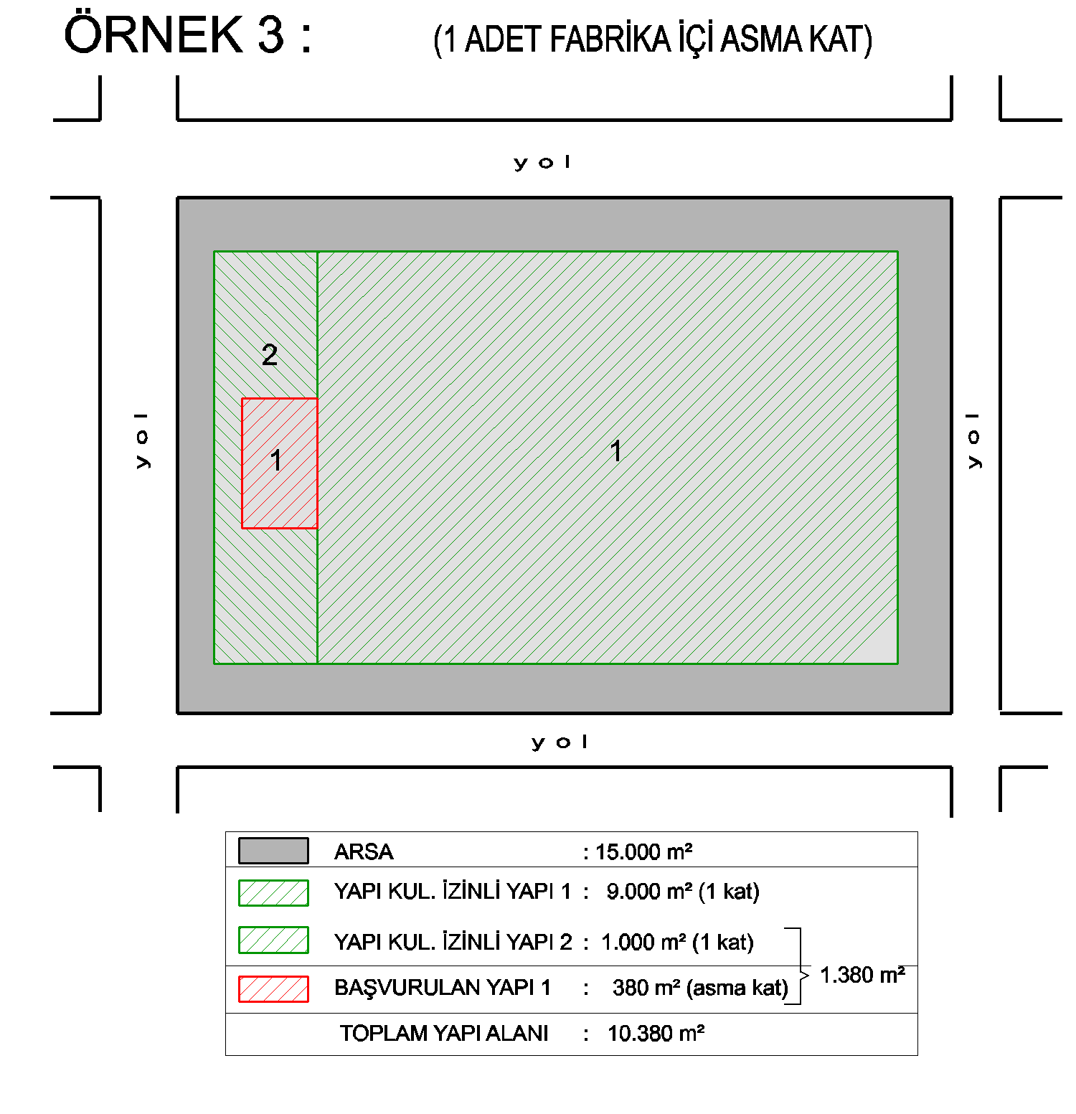
ÖRNEK 3: (1 ADET FABRİKA İÇİ ARA KAT)
Başvurulacak Yapı veya Yapılar toplam alanı |  |  |  | 1,380.00 | m²
Toplam Yapı Alanı (Başvurulacak dahil) |  |  |  | 1,380.00 | m²
Arsa Alanı |  |  |  | 1,994.22 | m²
Arsa Rayiç Değeri |  |  |  | 521.37 | TL/m²
Yapı Birim Maliyeti |  |  |  | 600.00 | TL/m²
GİRİLECEK VERİLER |  |  |  |  |  |  |  |  |  | HESAPLANAN
Yapı Kullanma İzni(İskan) Belgesi Var mı? | Aykırılığın Kapsamı | Yapının Tamamının Kullanım Amacı | Bağımsız Bölüm Numarası | Bağımsız Bölüm Alanı (m2) (*) | Toplam yapı alanı (m2) (**) | Arsa Birim Değeri (TL/m2) (***) | Yapının Bulunduğu Arsanın Yüzölçümü (m2) | Yapı Sınıfı (Yapı Birim Maliyet Bedeli) (****) | Özel Mülkiyet/ Hazine Mülkiyeti | Arsa payı m2 | Yapı Kayıt Belge Bedeli
VAR | Bağımsız Bölüm | Ticari | 1 | 1380.00 | 10380.00 | 521.37 TL | 15000.00 | 600.00 TL | Özel | 1,994.22 | 93,386.32 TL
(*) Başvurulacak Yapıların Toplam Alanı girilecek. Toplam Alan, 1000 m2'nin altında olduğu takdirde, 1000m2 olarak girilmelidir.
(**) Başvurulacaklar ile birlikte Tüm Yapıların Alanları Toplamı
(***) Nilüfer Belediyesi Emlak Servisinden veya https://www.turkiye.gov.tr/nilufer-belediyesi-arsa-rayic sayfasından öğrenilebilir.
(****)basit sanayi yapıları için 600 TL/m2, entegre sanayi yapıları için 1000 TL/m2

Örnek 4
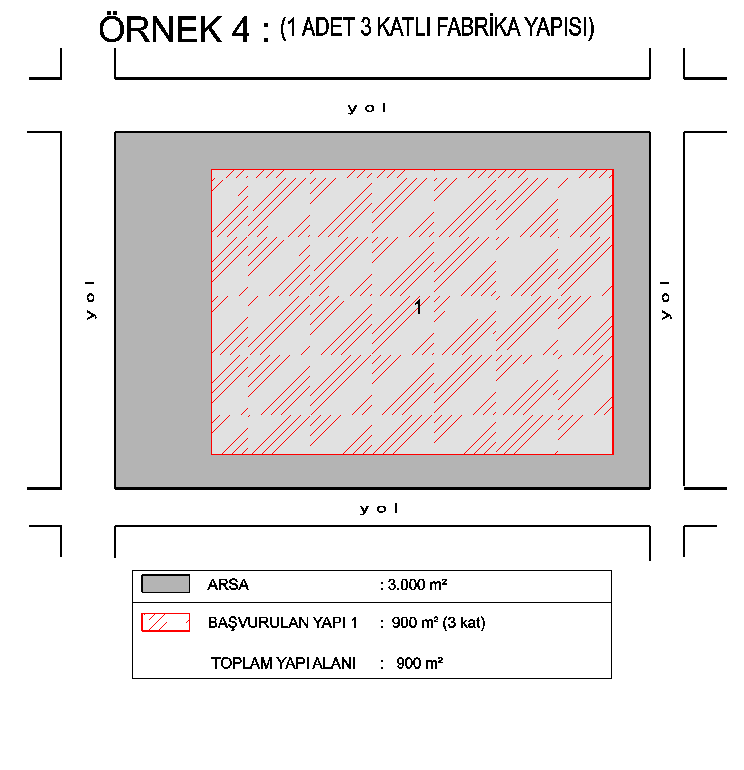
ÖRNEK 4: (1 ADET 3 KATLI FABRİKA YAPISI)
Başvurulacak Yapı veya Yapılar toplam alanı |  |  |  | 900.00 | m²
Toplam Yapı Alanı (Başvurulacak dahil) |  |  |  | 900.00 | m²
Arsa Alanı |  |  |  | 3,000.00 | m²
Arsa Rayiç Değeri |  |  |  | 521.37 | TL/m²
Yapı Birim Maliyeti |  |  |  | 1,000.00 | TL/m²

E-DEVLET ÜZERİNDEN GİRİLECEK VERİLER |  |  |  |  |  |  |  |  | HESAPLANAN
Yapı Kullanma İzni(İskan) Belgesi Var mı? | Aykırılığın Kapsamı | Yapının Tamamının Kullanım Amacı | Toplam yapı alanı (m2) (*) | Toplam Bağımsız Bölüm Sayısı | Arsa Birim Değeri (TL/m2) (**) | Yapının Bulunduğu Arsanın Yüzölçümü (m2) (***) | Yapı Sınıfı (Yapı Birim Maliyet Bedeli) (****) | Özel Mülkiyet/ Hazine Mülkiyeti | Arsa Emlak Vergi Değeri | Yapı Yaklaşık Maliyet Bedeli | Yapının Toplam Bedeli | Yapı Kayıt Belge Bedeli
YOK | Yapının Tamamı | Ticari | 1000.00 | 1 | 521.37 TL | 3000.00 | 1,000.00 TL | Özel | 1,564,110.00 TL | 1,000,000.00 TL | 2,564,110.00 TL | 128,205.50 TL
(*) Başvurulacak Yapıların Toplam Alanı girilecek. Toplam Alan, 1000 m2'nin altında olduğu takdirde, 1000m2 olarak girilmelidir.
(**) Nilüfer Belediyesi Emlak Servisinden veya https://www.turkiye.gov.tr/nilufer-belediyesi-arsa-rayic sayfasından öğrenilebilir.
(***) Arsa Payı= Arsa Alanı x ( Başvurulucak Yapı Alanları Toplamı / Tüm Yapıların Alanları Toplamı
(****)basit sanayi yapıları için 600 TL/m2, entegre sanayi yapıları için 1000 TL/m2

Örnek 5
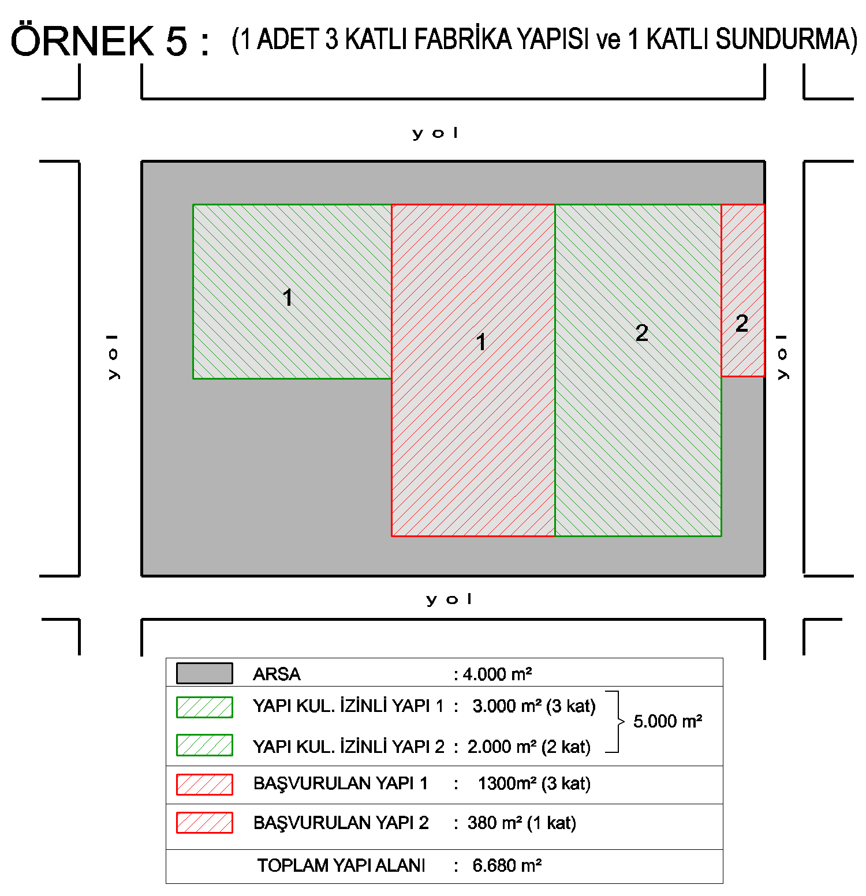
ÖRNEK 5: (1 ADET 3 KATLI FABRİKA YAPISI ve 1 KATLI SUNDURMA)
YAPI NİTELİKLERİ FARKLI OLMASINDAN DOLAYI 2 BELGE BAŞVURUSU YAPILMASI GEREKMEKTEDİR.
Başvurulacak Yapı veya Yapılar toplam alanı |  |  |  | 1,300.00 | m²
Toplam Yapı Alanı (Başvurulacak dahil) |  |  |  | 6,680.00 | m²
Arsa Alanı |  |  |  | 4,000.00 | m²
Arsa Rayiç Değeri |  |  |  | 521.37 | TL/m²
Yapı Birim Maliyeti |  |  |  | 1,000.00 | TL/m²

E-DEVLET ÜZERİNDEN GİRİLECEK VERİLER |  |  |  |  |  |  |  |  | HESAPLANAN
Yapı Kullanma İzni(İskan) Belgesi Var mı? | Aykırılığın Kapsamı | Yapının Tamamının Kullanım Amacı | Toplam yapı alanı (m2) (*) | Toplam Bağımsız Bölüm Sayısı | Arsa Birim Değeri (TL/m2) (**) | Yapının Bulunduğu Arsanın Yüzölçümü (m2) (***) | Yapı Sınıfı (Yapı Birim Maliyet Bedeli) (****) | Özel Mülkiyet/ Hazine Mülkiyeti | Arsa Emlak Vergi Değeri | Yapı Yaklaşık Maliyet Bedeli | Yapının Toplam Bedeli | Yapı Kayıt Belge Bedeli
YOK | Yapının Tamamı | Ticari | 1300.00 | 1 | 521.37 TL | 778.44 | 1,000.00 TL | Özel | 405,855.26 TL | 1,300,000.00 TL | 1,705,855.26 TL | 85,292.76 TL
(*) Başvurulacak Yapıların Toplam Alanı girilecek. Toplam Alan, 1000 m2'nin altında olduğu takdirde, 1000m2 olarak girilmelidir.
(**) Nilüfer Belediyesi Emlak Servisinden veya https://www.turkiye.gov.tr/nilufer-belediyesi-arsa-rayic sayfasından öğrenilebilir.
(***) Arsa Payı= Arsa Alanı x ( Başvurulucak Yapı Alanları Toplamı / Tüm Yapıların Alanları Toplamı )
(****)basit sanayi yapıları için 600 TL/m2, entegre sanayi yapıları için 1000 TL/m2

Başvurulacak Yapı veya Yapılar toplam alanı |  |  |  | 380.00 | m²
Toplam Yapı Alanı (Başvurulacak dahil) |  |  |  | 6,680.00 | m²
Arsa Alanı |  |  |  | 4,000.00 | m²
Arsa Rayiç Değeri |  |  |  | 521.37 | TL/m²
Yapı Birim Maliyeti |  |  |  | 600.00 | TL/m²

E-DEVLET ÜZERİNDEN GİRİLECEK VERİLER |  |  |  |  |  |  |  | HESAPLANAN
Yapı Kullanma İzni(İskan) Belgesi Var mı? | Aykırılığın Kapsamı | Toplam yapı alanı (m2) (*) | Toplam Bağımsız Bölüm Sayısı | Arsa Birim Değeri (TL/m2) (**) | Yapının Bulunduğu Arsanın Yüzölçümü (m2) (***) | Yapı Sınıfı (Yapı Birim Maliyet Bedeli) (****) | Özel Mülkiyet/ Hazine Mülkiyeti | Arsa Emlak Vergi Değeri | Yapı Yaklaşık Maliyet Bedeli | Yapının Toplam Bedeli | Yapı Kayıt Belge Bedeli
YOK | Yapının Tamamı | 1000.00 | 1 | 521.37 TL | 227.54 | 600.00 TL | Özel | 118,632.53 TL | 600,000.00 TL | 718,632.53 TL | 35,931.63 TL
(*) Başvurulacak Yapıların Toplam Alanı girilecek. Toplam Alan, 1000 m2'nin altında olduğu takdirde, 1000m2 olarak girilmelidir.
(**) Nilüfer Belediyesi Emlak Servisinden veya https://www.turkiye.gov.tr/nilufer-belediyesi-arsa-rayic sayfasından öğrenilebilir.
(***) Arsa Alanı x ( Başvurulucak Yapı Alanları Toplamı / Tüm Yapıların Alanları Toplamı ) Örnek için : 15000 x (1810/11810) =2298.90m2
(****)basit sanayi yapıları için 600 TL/m2, entegre sanayi yapıları için 1000 TL/m2

